Bestellformular
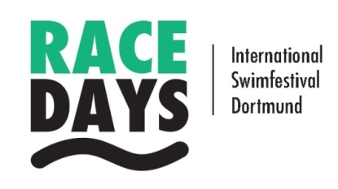
 |  |  |  |  | Swim Race Days Dortmund
 |  |  |  |  | 04. - 05. März 2023

Verbindliche Vorbestellung zum Verpflegungsangebot
Binding catering pre-order
Für alle Wettkampftage wird die nachstehend aufgeführte Verpflegung für Teilnehmer und Gäste angeboten
For all competition days, the following meals will be offered to participants and guests.
BESTELLUNG BITTE ZURÜCK BIS Pre-Order back till |  |  | E-Mail:
Montag, 27. Februar 2023 |  |  | info@cafe-suedbad.de

Tag | Essen | Gericht | Preis je Gericht | Anzahl | Betrag
Samstag 04. März | Mittag 1 | Penne | 7.00 € |  | 0.00 €
 |  | mit Tomatensoße
 |  | Penne with tomato

 | Mittag 2 | Pasta Bolognese | 7.50 € |  | 0.00 €

 |  | Pasta bolognese

 | Mittag 3 | Hänchenbrust auf Salat | 9.50 € |  | 0.00 €
 |  | (grüner Salat, Tomaten, Gurken)
 |  | Chicken breast and salad
 |  | (green salad, tomatoes, cucumbers)
Sonntag 05. März | Mittag 1 | Penne | 7.00 € |  | 0.00 €
 |  | mit Tomatensoße
 |  | Penne with tomato

 | Mittag 2 | Hähnchengeschnetzeltes | 8.50 € |  | 0.00 €
 |  | mit Reis
 |  | Chopped chicken with rice

 | Mittag 3 | Hänchenbrust auf Salat | 9.50 € |  | 0.00 €
 |  | (grüner Salat, Tomaten, Gurken)
 |  | Chicken breast and salad
 |  | (green salad, tomatoes, cucumbers)
Vegetarische Gerichte auf Anfrage bei der o.g. E-Mail Adresse |  |  | Gesamtbetrag: |  | 0.00 €
Vegetarian dishes on request at the e-mail address above

 | Anmerkung: | zu jedem Gericht gehört ein 0,3 l Getränk
 |  | to each meal belongs a 0,3 l. softdrink
Hiermit bestellen wir die oben angegebene Anzahl Mittagessen |  |  | Die Bezahlung der Verpflegungskosten hat am Anreisetag in bar im Südbadcafe zu erfolgen. The payment has to be done on arrival day in cash in the Südbadcafe.
We hereby order the above mentioned number of lunches
Verein / Club
Name
Straße | (Street)
PLZ und Ort (zip code, city)
E-Mail (für Bestätigung)
 | (for confirmation)

